PORTADA
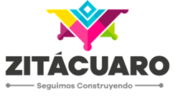
AYUNTAMIENTO CONSTITUCIONAL DE ZITÁCUARO, MICHOACÁN

SECRETARÍA DE DESARROLLO URBANO Y OBRAS PÚBLICAS

PROGRAMA OPERATIVO ANUAL DEL EJERCICIO FISCAL 2020

ANEXO PROGRAMÁTICO DE OBRAS - MODIFICATORIO 3

2020-08-19

